設計書作り
1.どういう目的で作ったシステムなのか箇条書きで書いてくださいな。

2.テーブル設計書の作成…
a.適当に課題に沿ったテーブルをManagement Studioで作ってください
(例)
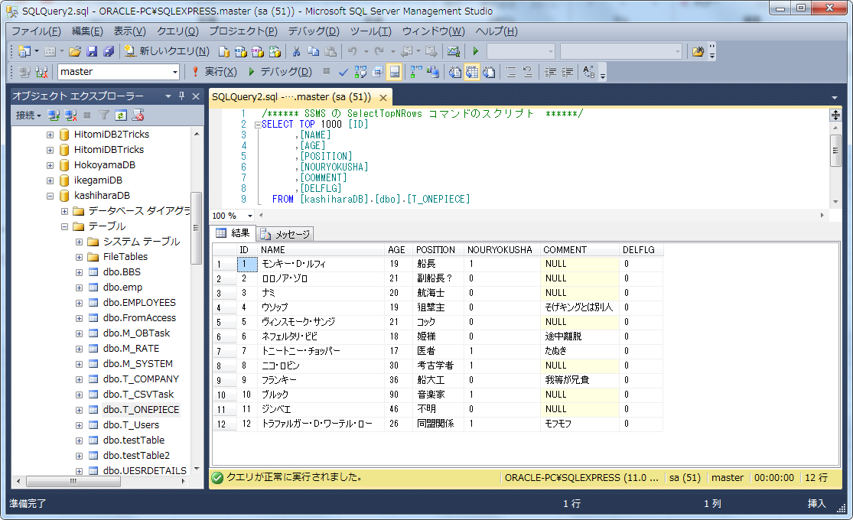

b.以下のツールを解凍して設計書を使ってください
\\SAMBASERVER\Public\★講習_2017\07.Documentサンプル\基本設計書（見本）\テーブル定義書自動作成ツール\a5m2_2.11.5_x86.zip
※使い方は柏原に聞いてください

3.画面機能作成書の作成
※これ位のレベル感で作ってください(最悪手書きでも良いです)
(例：一覧表示) | (例：登録画面)

5.画面遷移図の作り方
新規登録ボタン押下
一覧画面表示
新規登録画面
1.ログイン画面
2.メインメニュー
3.一覧画面

ログイン
登録ボタンor
戻るボタン押下
戻るボタン押下

終了ボタン押下
編集行押下

システム終了
編集ボタンor
削除ボタン or
戻るボタン押下

編集・削除画面

6.詳細設計書・単体テストについて
…各自Tricsでで作成した設計書を参考にしてください
(大雑把で良いです)

画像サンプル
名前 | 年齢 | 担当 | 能力者 | コメント
一覧表示

新規登録

名前

年齢

担当

能力者

コメント

